Alizka
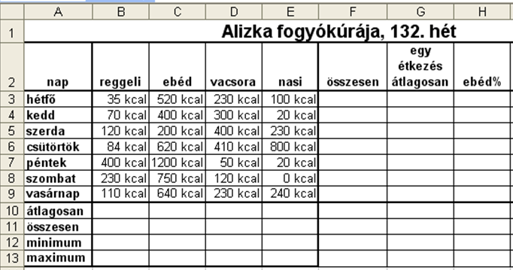
Alizka fogyókúrája, 132. hét
nap | reggeli | ebéd | vacsora | nasi | összesen | egy étkezés átlagosan | ebéd%
hétfő | 35 | 520 | 230 | 100
kedd | 70 | 400 | 300 | 20
szerda | 120 | 200 | 400 | 230
csütörtök | 84 | 620 | 410 | 800
péntek | 400 | 1200 | 50 | 20
szombat | 230 | 750 | 120 | 0
vasárnap | 110 | 640 | 230 | 240
átlagosan
összesen
minimum
maximum

Feladat: | Formázd meg a minta alapján!
1. A számok mértékegysége kcal legyen!
1. Az F3:F9 cellákat töltsd fel képlettel, amely megadja, hogy az egyes napokon összesen hány kcal-t fogyasztott el! A G3:G9 tartomány ugyanezen adatok átlagát tartalmazza.
2. A H3:H9 cellákba olyan képletet írj, amely megadja, hogy az egyes napokon az ebéd hány százalékát tette ki az összes elfogyasztott kalóriának! A mértékegység legyen %!

Hömérséklet
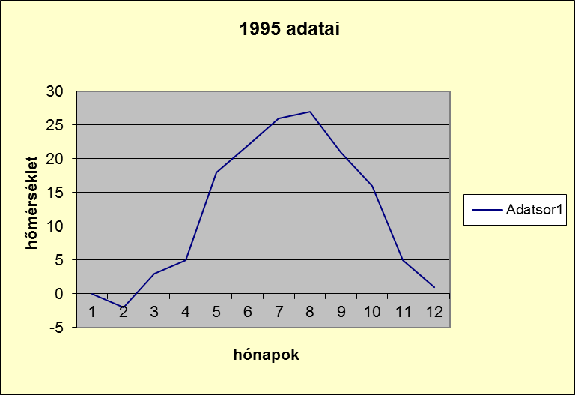
 |  | Átlaghőmérséklet
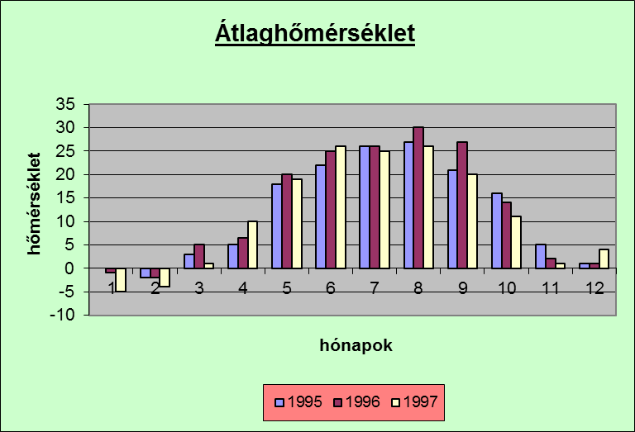
 | 1995 | 1996 | 1997
jan | 0 | -1 | -5
febr | -2 | -2 | -4
márc | 3 | 5 | 1
ápr | 5 | 6.4 | 10
máj | 18 | 20 | 19
jún | 22 | 25 | 26
júl | 26 | 26 | 25
aug | 27 | 30 | 26
szept | 21 | 27 | 20
okt | 16 | 14 | 11
nov | 5 | 2 | 1
dec | 1 | 1 | 4

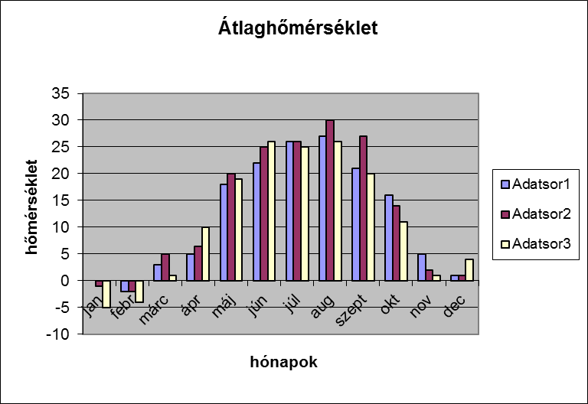
Feladat: Készíts oszlopdiagramot a 12 hónap
átlaghőmérsékletének havonkénti összahasonlítására!

Készítsd el ugyanezt, de a hónapok száma helyett
a hónapok nevei jelenjenek meg a kategóriatengelyen!

Jelenítsd meg vonalgrafikonon 1995 év adatait!

